L(1)

 | PROYECTO: |  |  |  |  |  |  |  |  | CINCUENTENARIO
 | CLIENTE: |  |  |  |  |  |  |  |  | SODINSA - EDU |  |  |  |  |  |  |  | Datos Vs |  |  |  |  | Datos Vp |  |  | Perfil Vp (Promedio) |  |  | Perfil Vs
 | LOCALIZACIÓN: |  |  |  |  |  |  |  |  | MEDELLÍN, ANTIOQUIA |  |  |  |  |  |  |  | Depth(m) | S-wave velocity(m/s) | P-wave velocity(m/s) | Density(g/cc) | N | Abs (m) | Depth (m) | Vp (m) | Depth (m) | Vp (m) | Prof (m) | 0 | 283.82
 | OBSERVACIÓN: |  |  |  |  |  |  |  |  | LS1 |  |  |  |  |  |  |  | 0.00 | 282.41 | 1604.53 | 1.82 | 30.06 | 0.00 | 0.00 | 305.94 | 0.00 | 324.63 | 0.00 | 3.00 | 283.82
 |  |  |  |  |  |  |  |  |  |  |  |  |  |  |  |  |  | 0.52 | 282.40 | 1604.52 | 1.82 | 30.06 | 0.00 | -0.33 | 324.89 | -0.33 | 350.58 | 0.33 | 3.00 | 298.05
CÁLCULO DE PÁRAMETROS DINÁMICOS |  |  |  |  |  |  |  |  |  |  |  |  |  |  |  |  |  | 1.07 | 282.42 | 1604.52 | 1.82 | 30.07 | 0.00 | -0.98 | 339.23 | -0.98 | 398.61 | 0.98 | 10.00 | 298.05
 |  |  |  |  |  |  |  |  |  |  |  |  |  |  |  |  |  | 1.66 | 282.50 | 1604.59 | 1.82 | 30.09 | 0.00 | -1.64 | 417.22 | -1.64 | 417.65 | 1.64 | 10.00 | 327.93
 | Prof. (m) | Vs (m/s) | Vp (m/s) | Vs 30 (m/s) | Vs valor reducido 0.8 | G(Mpa)reducido 95 | Estimar poisson | Estimar E | E diseño | Profundidad | Vs (m/s) | Vp (m/s) | μ Poisson | ρ | G | E | K | 2.29 | 282.59 | 1604.67 | 1.82 | 30.12 | 0.00 | -2.29 | 503.21 | -2.29 | 442.46 | 2.29 | 15.00 | 327.93
 | 0.00 | 282.41 | 337.61 |  | 225.93 | 4.66 | -0.67 | 9.52 | -1.41 | (m) | Generalizado | Generalizado | (-) | (g/cm3) | (MPa) | (MPa) | (MPa) | 2.96 | 284.24 | 1606.53 | 1.82 | 30.69 | 0.00 | -2.95 | 504.21 | -2.95 | 457.42 | 2.95 | 15.00 | 375.71
 | 1.00 | 282.50 | 398.61 | 335.50 | 226.00 | 4.66 | 0.00 | 9.50 | 2.30 | 3.00 | 283.82 | 405.92 | 0.02 | 1.82 | 146.97 | 300.33 | 104.66 | 3.66 | 287.79 | 1610.51 | 1.82 | 31.93 | 0.00 | -3.60 | 507.56 | -3.60 | 471.09 | 3.60 | 30.00 | 375.71
 | 2.00 | 282.59 | 430.05 |  | 226.07 | 4.66 | 0.12 |  |  | 10.00 | 298.05 | 562.65 | 0.30 | 1.83 | 162.83 | 424.98 | 363.17 | 4.40 | 290.24 | 1613.30 | 1.83 | 32.80 | 0.00 | -4.26 | 508.59 | -4.26 | 492.76 | 4.26
 | 3.00 | 287.79 | 457.42 |  | 230.23 | 4.84 | 0.17 |  |  | 15.00 | 327.93 | 773.98 | 0.39 | 1.84 | 198.36 | 551.68 | 840.48 | 5.17 | 292.00 | 1615.38 | 1.83 | 33.44 | 0.00 | -5.63 | 510.49 | -5.63 | 494.43 | 5.63
 | 4.00 | 290.24 | 481.92 |  | 232.19 | 98.82 | 0.22 |  |  | 30.00 | 375.71 | 1135.35 | 0.44 | 1.86 | 261.97 | 753.69 | 2042.99 | 5.99 | 293.08 | 1616.73 | 1.83 | 33.83 | 0.00 | -7.01 | 539.99 | -7.01 | 535.65 | 7.01 | Perfil Vp
PERFIL DE VELOCIDAD
 | 5.00 | 292.00 | 493.59 |  | 233.60 | 100.03 | 0.23 |  |  |  |  |  |  |  |  |  |  | 6.83 | 292.67 | 1616.45 | 1.83 | 33.68 | 0.00 | -8.38 | 594.21 | -8.38 | 595.16 | 8.38 | 0.00 | 405.92
 | 6.00 | 293.08 | 514.62 |  | 234.46 | 100.77 | 0.26 |  |  |  |  |  |  |  |  |  |  | 7.72 | 299.37 | 1624.07 | 1.83 | 36.20 | 0.00 | -9.76 | 709.68 | -9.76 | 680.01 | 9.76 | 3.00 | 405.92
 | 7.00 | 292.67 | 535.65 |  | 234.14 | 100.48 | 0.29 |  |  |  |  |  |  |  |  |  |  | 8.65 | 306.09 | 1631.69 | 1.83 | 38.85 | 0.00 | -11.13 | 722.48 | -11.13 | 707.06 | 11.13 | 3.00 | 562.65
 | 8.00 | 299.37 | 595.16 |  | 239.50 | 105.14 | 0.33 |  |  |  |  |  |  |  |  |  |  | 9.61 | 312.91 | 1639.43 | 1.84 | 41.68 | 0.00 | -12.51 | 734.77 | -12.51 | 732.18 | 12.51 | 10.00 | 562.65
 | 9.00 | 306.09 | 637.59 |  | 244.87 | 109.91 | 0.35 |  |  |  |  |  |  |  |  |  |  | 10.60 | 311.99 | 1638.54 | 1.84 | 41.29 | 0.00 | -13.88 | 815.16 | -13.88 | 790.13 | 13.88 | 10.00 | 773.98
 | 10.00 | 312.91 | 680.01 |  | 250.33 | 114.86 | 0.37 |  |  |  |  |  |  |  |  |  |  | 11.64 | 319.30 | 1646.74 | 1.84 | 44.45 | 0.00 | -15.26 | 919.73 | -15.26 | 877.46 | 15.26 | 15.00 | 773.98
 | 11.00 | 311.99 | 707.06 |  | 249.59 | 114.91 | 0.38 |  |  |  |  |  |  |  |  |  |  | 12.71 | 326.89 | 1655.21 | 1.84 | 47.90 | 0.00 | -16.63 | 1101.39 | -16.63 | 1021.45 | 16.63 | 15.00 | 1135.35
 | 12.00 | 326.89 | 734.11 |  | 261.51 |  | 0.38 |  |  |  |  |  |  |  |  |  |  | 13.82 | 326.83 | 1655.16 | 1.84 | 47.87 | 0.00 | -18.01 | 1343.63 | -18.01 | 1249.26 | 18.01 | 30.00 | 1135.35
 | 13.00 | 326.83 | 761.16 |  | 261.46 |  | 0.39 |  |  |  |  |  |  |  |  |  |  | 14.96 | 336.98 | 1666.40 | 1.85 | 52.77 | 5.00 | 0.00 | 302.23
 | 14.00 | 336.98 | 790.13 |  | 269.58 |  | 0.39 |  |  |  |  |  |  |  |  |  |  | 16.15 | 337.68 | 1667.09 | 1.85 | 53.12 | 5.00 | -0.33 | 315.09
 | 15.00 | 336.98 | 877.46 |  | 269.58 |  | 0.41 |  |  |  |  |  |  |  |  |  |  | 17.36 | 338.80 | 1668.19 | 1.85 | 53.68 | 5.00 | -0.98 | 331.26
 | 16.00 | 337.68 | 1021.45 |  | 270.14 |  | 0.44 |  |  |  |  |  |  |  |  |  |  | 18.62 | 355.31 | 1686.32 | 1.85 | 62.47 | 5.00 | -1.64 | 388.66
 | 17.00 | 338.80 | 1037.72 |  | 271.04 |  | 0.44 |  |  |  |  |  |  |  |  |  |  | 19.91 | 357.33 | 1688.28 | 1.85 | 63.60 | 5.00 | -2.29 | 460.88
 | 18.00 | 355.31 | 1053.99 |  | 284.25 |  | 0.44 |  |  |  |  |  |  |  |  |  |  | 21.24 | 359.85 | 1690.71 | 1.85 | 65.05 | 5.00 | -2.95 | 466.90
 | 19.00 | 357.33 | 1070.27 |  | 285.86 |  | 0.44 |  |  |  |  |  |  |  |  |  |  | 22.61 | 362.97 | 1693.70 | 1.85 | 66.86 | 5.00 | -3.60 | 479.67
 | 20.00 | 357.33 | 1086.54 |  | 285.86 |  | 0.44 |  |  |  |  |  |  |  |  |  |  | 24.01 | 389.38 | 1722.41 | 1.86 | 83.62 | 5.00 | -4.26 | 488.44
 | 21.00 | 359.85 | 1102.81 |  | 287.88 |  | 0.44 |  |  |  |  |  |  |  |  |  |  | 25.46 | 393.88 | 1726.67 | 1.86 | 86.73 | 5.00 | -5.63 | 490.78
 | 22.00 | 359.85 | 1119.08 |  | 287.88 |  | 0.44 |  |  |  |  |  |  |  |  |  |  | 26.93 | 399.24 | 1731.72 | 1.86 | 90.55 | 5.00 | -7.01 | 541.98
 | 23.00 | 362.97 | 1135.35 |  | 290.38 |  | 0.44 |  |  |  |  |  |  |  |  |  |  | 28.45 | 405.56 | 1737.66 | 1.86 | 95.20 | 5.00 | -8.38 | 602.50
 | 24.00 | 389.38 | 1151.62 |  | 311.51 |  | 0.44 |  |  |  |  |  |  |  |  |  |  | 33.10 | 413.63 | 1745.17 | 1.86 | 101.36 | 5.00 | -9.76 | 715.77
 | 25.00 | 393.88 | 1167.90 |  | 315.10 |  | 0.44 |  |  |  |  |  |  |  |  |  |  |  |  |  |  |  | 5.00 | -11.13 | 727.79
 | 26.00 | 399.24 | 1184.17 |  | 319.39 |  | 0.44 |  |  |  |  |  |  |  |  |  |  |  |  |  |  |  | 5.00 | -12.51 | 745.27
 | 27.00 | 399.24 | 1200.44 |  | 319.39 |  | 0.44 |  |  |  |  |  |  |  |  |  |  |  |  |  |  |  | 5.00 | -13.88 | 824.21
 | 28.00 | 405.56 | 1216.71 |  | 324.45 |  | 0.44 |  |  |  |  |  |  |  |  |  |  |  |  |  |  |  | 5.00 | -15.26 | 919.73
 | 29.00 | 405.56 | 1232.98 |  | 324.45 |  | 0.44 |  |  |  |  |  |  |  |  |  |  |  |  |  |  |  | 5.00 | -16.63 | 1101.39
 | 30.00 | 413.63 | 1249.26 |  | 330.91 |  | 0.44 |  |  |  |  |  |  |  |  |  |  |  |  |  |  |  | 5.00 | -18.01 | 1343.63
 |  |  |  |  |  |  |  |  |  |  |  |  |  |  |  |  |  |  |  |  |  |  | 10.00 | 0.00 | 300.00
 |  |  |  |  |  |  |  |  |  |  |  |  |  |  |  |  |  |  |  |  |  |  | 10.00 | -0.33 | 305.54
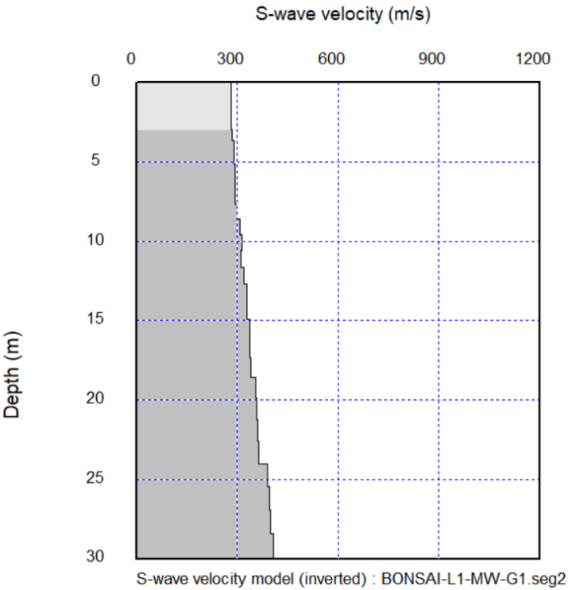
 |  |  |  |  |  |  |  |  |  |  |  |  |  |  |  |  |  |  |  |  |  |  | 10.00 | -0.98 | 336.08
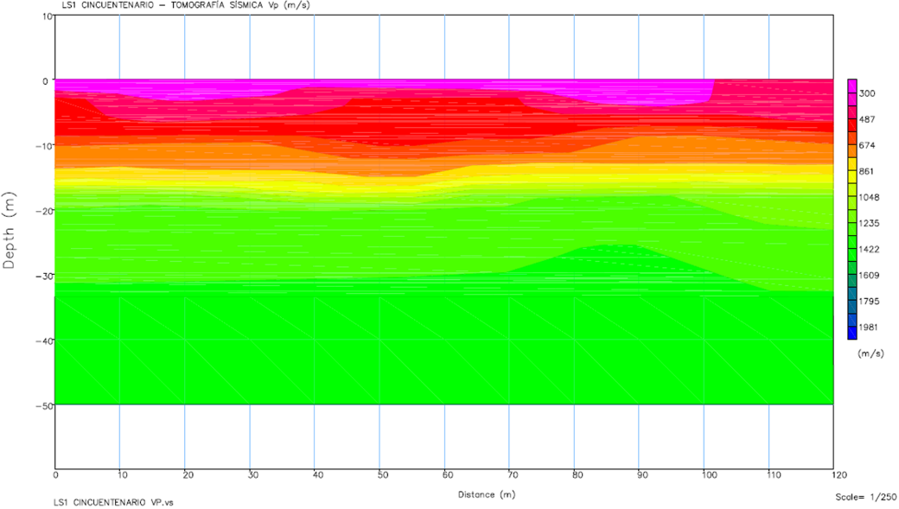
 |  |  |  |  |  |  |  |  |  |  |  |  |  |  |  |  |  |  |  |  |  |  | 10.00 | -1.64 | 355.43
 |  |  |  |  |  |  |  |  |  |  |  |  |  |  |  |  |  |  |  |  |  |  | 10.00 | -2.29 | 395.03
 |  |  |  |  |  |  |  |  |  |  |  |  |  |  |  |  |  |  |  |  |  |  | 10.00 | -2.95 | 409.58
 |  |  |  |  |  |  |  |  |  |  |  |  |  |  |  |  |  |  |  |  |  |  | 10.00 | -3.60 | 439.40
 |  |  |  |  |  |  |  |  |  |  |  |  |  |  |  |  |  |  |  |  |  |  | 10.00 | -4.26 | 465.58
 |  |  |  |  |  |  |  |  |  |  |  |  |  |  |  |  |  |  |  |  |  |  | 10.00 | -5.63 | 465.58
 |  |  |  |  |  |  |  |  |  |  |  |  |  |  |  |  |  |  |  |  |  |  | 10.00 | -7.01 | 531.13
 |  |  |  |  |  |  |  |  |  |  |  |  |  |  |  |  |  |  |  |  |  |  | 10.00 | -8.38 | 607.63
 |  |  |  |  |  |  |  |  |  |  |  |  |  |  |  |  |  |  |  |  |  |  | 10.00 | -9.76 | 722.33
 |  |  |  |  |  |  |  |  |  |  |  |  |  |  |  |  |  |  |  |  |  |  | 10.00 | -11.13 | 730.62
 |  |  |  |  |  |  |  |  |  |  |  |  |  |  |  |  |  |  |  |  |  |  | 10.00 | -12.51 | 754.42
 |  |  |  |  |  |  |  |  |  |  |  |  |  |  |  |  |  |  |  |  |  |  | 10.00 | -13.88 | 828.15
 |  |  |  |  |  |  |  |  |  |  |  |  |  |  |  |  |  |  |  |  |  |  | 10.00 | -15.26 | 919.73
 |  |  |  |  |  |  |  |  |  |  |  |  |  |  |  |  |  |  |  |  |  |  | 10.00 | -16.63 | 1108.46
 |  |  |  |  |  |  |  |  |  |  |  |  |  |  |  |  |  |  |  |  |  |  | 10.00 | -18.01 | 1348.09
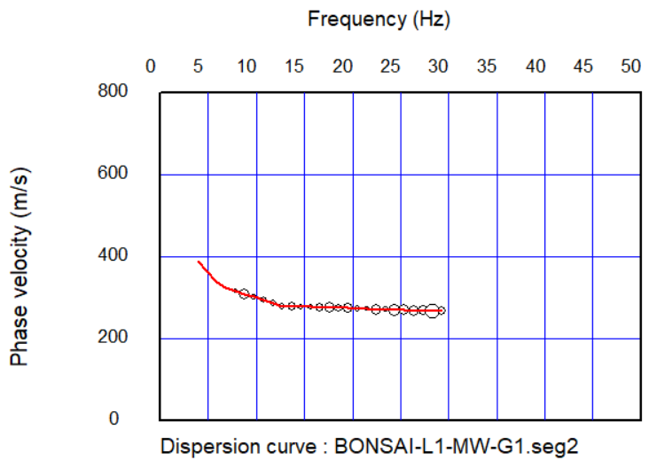
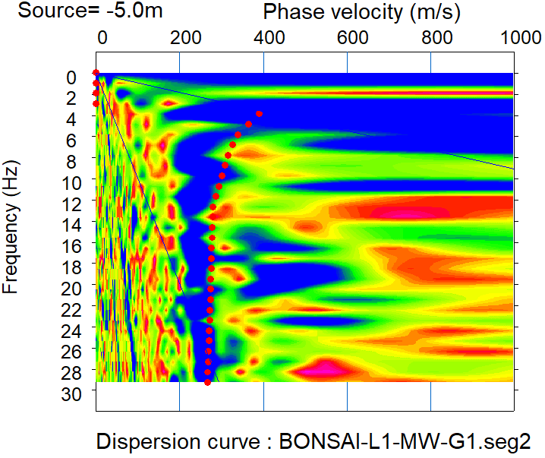
 |  |  |  |  |  |  |  |  |  |  |  |  |  |  |  |  |  |  |  |  |  |  | 15.00 | 0.00 | 300.00
 |  |  |  |  |  |  |  |  |  |  |  |  |  |  |  |  |  |  |  |  |  |  | 15.00 | -0.33 | 305.12
 |  |  |  |  |  |  |  |  |  |  |  |  |  |  |  |  |  |  |  |  |  |  | 15.00 | -0.98 | 343.13
 |  |  |  |  |  |  |  |  |  |  |  |  |  |  |  |  |  |  |  |  |  |  | 15.00 | -1.64 | 351.07
 |  |  |  |  |  |  |  |  |  |  |  |  |  |  |  |  |  |  |  |  |  |  | 15.00 | -2.29 | 363.03
 |  |  |  |  |  |  |  |  |  |  |  |  |  |  |  |  |  |  |  |  |  |  | 15.00 | -2.95 | 382.88
 |  |  |  |  |  |  |  |  |  |  |  |  |  |  |  |  |  |  |  |  |  |  | 15.00 | -3.60 | 423.48
 |  |  |  |  |  |  |  |  |  |  |  |  |  |  |  |  |  |  |  |  |  |  | 15.00 | -4.26 | 468.25
 |  |  |  |  |  |  |  |  |  |  |  |  |  |  |  |  |  |  |  |  |  |  | 15.00 | -5.63 | 468.25
 |  |  |  |  |  |  |  |  |  |  |  |  |  |  |  |  |  |  |  |  |  |  | 15.00 | -7.01 | 522.53
 |  |  |  |  |  |  |  |  |  |  |  |  |  |  |  |  |  |  |  |  |  |  | 15.00 | -8.38 | 619.17
 |  |  |  |  |  |  |  |  |  |  |  |  |  |  |  |  |  |  |  |  |  |  | 15.00 | -9.76 | 725.09
 |  |  |  |  |  |  |  |  |  |  |  |  |  |  |  |  |  |  |  |  |  |  | 15.00 | -11.13 | 725.09
 |  |  |  |  |  |  |  |  |  |  |  |  |  |  |  |  |  |  |  |  |  |  | 15.00 | -12.51 | 741.21
 |  |  |  |  |  |  |  |  |  |  |  |  |  |  |  |  |  |  |  |  |  |  | 15.00 | -13.88 | 808.86
 |  |  |  |  |  |  |  |  |  |  |  |  |  |  |  |  |  |  |  |  |  |  | 15.00 | -15.26 | 907.40
 |  |  |  |  |  |  |  |  |  |  |  |  |  |  |  |  |  |  |  |  |  |  | 15.00 | -16.63 | 1102.12
 |  |  |  |  |  |  |  |  |  |  |  |  |  |  |  |  |  |  |  |  |  |  | 15.00 | -18.01 | 1344.47
 |  |  |  |  |  |  |  |  |  |  |  |  |  |  |  |  |  |  |  |  |  |  | 20.00 | 0.00 | 300.00
 |  |  |  |  |  |  |  |  |  |  |  |  |  |  |  |  |  |  |  |  |  |  | 20.00 | -0.33 | 307.68
 |  |  |  |  |  |  |  |  |  |  |  |  |  |  |  |  |  |  |  |  |  |  | 20.00 | -0.98 | 327.30
 |  |  |  |  |  |  |  |  |  |  |  |  |  |  |  |  |  |  |  |  |  |  | 20.00 | -1.64 | 349.70
 |  |  |  |  |  |  |  |  |  |  |  |  |  |  |  |  |  |  |  |  |  |  | 20.00 | -2.29 | 371.49
 |  |  |  |  |  |  |  |  |  |  |  |  |  |  |  |  |  |  |  |  |  |  | 20.00 | -2.95 | 394.80
 |  |  |  |  |  |  |  |  |  |  |  |  |  |  |  |  |  |  |  |  |  |  | 20.00 | -3.60 | 427.33
 |  |  |  |  |  |  |  |  |  |  |  |  |  |  |  |  |  |  |  |  |  |  | 20.00 | -4.26 | 483.73
 |  |  |  |  |  |  |  |  |  |  |  |  |  |  |  |  |  |  |  |  |  |  | 20.00 | -5.63 | 483.73
 |  |  |  |  |  |  |  |  |  |  |  |  |  |  |  |  |  |  |  |  |  |  | 20.00 | -7.01 | 522.53
 |  |  |  |  |  |  |  |  |  |  |  |  |  |  |  |  |  |  |  |  |  |  | 20.00 | -8.38 | 628.07
 |  |  |  |  |  |  |  |  |  |  |  |  |  |  |  |  |  |  |  |  |  |  | 20.00 | -9.76 | 736.98
 |  |  |  |  |  |  |  |  |  |  |  |  |  |  |  |  |  |  |  |  |  |  | 20.00 | -11.13 | 736.98
 |  |  |  |  |  |  |  |  |  |  |  |  |  |  |  |  |  |  |  |  |  |  | 20.00 | -12.51 | 736.98
 |  |  |  |  |  |  |  |  |  |  |  |  |  |  |  |  |  |  |  |  |  |  | 20.00 | -13.88 | 794.69
 |  |  |  |  |  |  |  |  |  |  |  |  |  |  |  |  |  |  |  |  |  |  | 20.00 | -15.26 | 882.75
 |  |  |  |  |  |  |  |  |  |  |  |  |  |  |  |  |  |  |  |  |  |  | 20.00 | -16.63 | 1075.86
 |  |  |  |  |  |  |  |  |  |  |  |  |  |  |  |  |  |  |  |  |  |  | 20.00 | -18.01 | 1303.70
 |  |  |  |  |  |  |  |  |  |  |  |  |  |  |  |  |  |  |  |  |  |  | 25.00 | 0.00 | 300.00
 |  |  |  |  |  |  |  |  |  |  |  |  |  |  |  |  |  |  |  |  |  |  | 25.00 | -0.33 | 321.95
 |  |  |  |  |  |  |  |  |  |  |  |  |  |  |  |  |  |  |  |  |  |  | 25.00 | -0.98 | 324.88
 |  |  |  |  |  |  |  |  |  |  |  |  |  |  |  |  |  |  |  |  |  |  | 25.00 | -1.64 | 347.88
 |  |  |  |  |  |  |  |  |  |  |  |  |  |  |  |  |  |  |  |  |  |  | 25.00 | -2.29 | 387.78
 |  |  |  |  |  |  |  |  |  |  |  |  |  |  |  |  |  |  |  |  |  |  | 25.00 | -2.95 | 417.93
 |  |  |  |  |  |  |  |  |  |  |  |  |  |  |  |  |  |  |  |  |  |  | 25.00 | -3.60 | 435.74
 |  |  |  |  |  |  |  |  |  |  |  |  |  |  |  |  |  |  |  |  |  |  | 25.00 | -4.26 | 482.56
 |  |  |  |  |  |  |  |  |  |  |  |  |  |  |  |  |  |  |  |  |  |  | 25.00 | -5.63 | 482.56
 |  |  |  |  |  |  |  |  |  |  |  |  |  |  |  |  |  |  |  |  |  |  | 25.00 | -7.01 | 535.58
 |  |  |  |  |  |  |  |  |  |  |  |  |  |  |  |  |  |  |  |  |  |  | 25.00 | -8.38 | 634.65
 |  |  |  |  |  |  |  |  |  |  |  |  |  |  |  |  |  |  |  |  |  |  | 25.00 | -9.76 | 744.16
 |  |  |  |  |  |  |  |  |  |  |  |  |  |  |  |  |  |  |  |  |  |  | 25.00 | -11.13 | 744.16
 |  |  |  |  |  |  |  |  |  |  |  |  |  |  |  |  |  |  |  |  |  |  | 25.00 | -12.51 | 744.16
 |  |  |  |  |  |  |  |  |  |  |  |  |  |  |  |  |  |  |  |  |  |  | 25.00 | -13.88 | 798.28
 |  |  |  |  |  |  |  |  |  |  |  |  |  |  |  |  |  |  |  |  |  |  | 25.00 | -15.26 | 875.99
 |  |  |  |  |  |  |  |  |  |  |  |  |  |  |  |  |  |  |  |  |  |  | 25.00 | -16.63 | 1053.58
 |  |  |  |  |  |  |  |  |  |  |  |  |  |  |  |  |  |  |  |  |  |  | 25.00 | -18.01 | 1238.17
 |  |  |  |  |  |  |  |  |  |  |  |  |  |  |  |  |  |  |  |  |  |  | 30.00 | 0.00 | 317.48
 |  |  |  |  |  |  |  |  |  |  |  |  |  |  |  |  |  |  |  |  |  |  | 30.00 | -0.33 | 365.73
 |  |  |  |  |  |  |  |  |  |  |  |  |  |  |  |  |  |  |  |  |  |  | 30.00 | -0.98 | 366.48
 |  |  |  |  |  |  |  |  |  |  |  |  |  |  |  |  |  |  |  |  |  |  | 30.00 | -1.64 | 375.01
 |  |  |  |  |  |  |  |  |  |  |  |  |  |  |  |  |  |  |  |  |  |  | 30.00 | -2.29 | 395.46
 |  |  |  |  |  |  |  |  |  |  |  |  |  |  |  |  |  |  |  |  |  |  | 30.00 | -2.95 | 429.95
 |  |  |  |  |  |  |  |  |  |  |  |  |  |  |  |  |  |  |  |  |  |  | 30.00 | -3.60 | 444.05
 |  |  |  |  |  |  |  |  |  |  |  |  |  |  |  |  |  |  |  |  |  |  | 30.00 | -4.26 | 477.77
 |  |  |  |  |  |  |  |  |  |  |  |  |  |  |  |  |  |  |  |  |  |  | 30.00 | -5.63 | 477.77
 |  |  |  |  |  |  |  |  |  |  |  |  |  |  |  |  |  |  |  |  |  |  | 30.00 | -7.01 | 551.73
 |  |  |  |  |  |  |  |  |  |  |  |  |  |  |  |  |  |  |  |  |  |  | 30.00 | -8.38 | 634.51
 |  |  |  |  |  |  |  |  |  |  |  |  |  |  |  |  |  |  |  |  |  |  | 30.00 | -9.76 | 719.21
 |  |  |  |  |  |  |  |  |  |  |  |  |  |  |  |  |  |  |  |  |  |  | 30.00 | -11.13 | 719.21
 |  |  |  |  |  |  |  |  |  |  |  |  |  |  |  |  |  |  |  |  |  |  | 30.00 | -12.51 | 749.92
 |  |  |  |  |  |  |  |  |  |  |  |  |  |  |  |  |  |  |  |  |  |  | 30.00 | -13.88 | 805.45
 |  |  |  |  |  |  |  |  |  |  |  |  |  |  |  |  |  |  |  |  |  |  | 30.00 | -15.26 | 887.15
 |  |  |  |  |  |  |  |  |  |  |  |  |  |  |  |  |  |  |  |  |  |  | 30.00 | -16.63 | 1027.11
 |  |  |  |  |  |  |  |  |  |  |  |  |  |  |  |  |  |  |  |  |  |  | 30.00 | -18.01 | 1192.61
 |  |  |  |  |  |  |  |  |  |  |  |  |  |  |  |  |  |  |  |  |  |  | 35.00 | 0.00 | 356.84
 |  |  |  |  |  |  |  |  |  |  |  |  |  |  |  |  |  |  |  |  |  |  | 35.00 | -0.33 | 402.27
 |  |  |  |  |  |  |  |  |  |  |  |  |  |  |  |  |  |  |  |  |  |  | 35.00 | -0.98 | 409.32
 |  |  |  |  |  |  |  |  |  |  |  |  |  |  |  |  |  |  |  |  |  |  | 35.00 | -1.64 | 412.02
 |  |  |  |  |  |  |  |  |  |  |  |  |  |  |  |  |  |  |  |  |  |  | 35.00 | -2.29 | 416.88
 |  |  |  |  |  |  |  |  |  |  |  |  |  |  |  |  |  |  |  |  |  |  | 35.00 | -2.95 | 447.27
 |  |  |  |  |  |  |  |  |  |  |  |  |  |  |  |  |  |  |  |  |  |  | 35.00 | -3.60 | 456.79
 |  |  |  |  |  |  |  |  |  |  |  |  |  |  |  |  |  |  |  |  |  |  | 35.00 | -4.26 | 485.46
 |  |  |  |  |  |  |  |  |  |  |  |  |  |  |  |  |  |  |  |  |  |  | 35.00 | -5.63 | 492.20
 |  |  |  |  |  |  |  |  |  |  |  |  |  |  |  |  |  |  |  |  |  |  | 35.00 | -7.01 | 544.86
 |  |  |  |  |  |  |  |  |  |  |  |  |  |  |  |  |  |  |  |  |  |  | 35.00 | -8.38 | 614.50
 |  |  |  |  |  |  |  |  |  |  |  |  |  |  |  |  |  |  |  |  |  |  | 35.00 | -9.76 | 678.26
 |  |  |  |  |  |  |  |  |  |  |  |  |  |  |  |  |  |  |  |  |  |  | 35.00 | -11.13 | 702.82
 |  |  |  |  |  |  |  |  |  |  |  |  |  |  |  |  |  |  |  |  |  |  | 35.00 | -12.51 | 745.29
 |  |  |  |  |  |  |  |  |  |  |  |  |  |  |  |  |  |  |  |  |  |  | 35.00 | -13.88 | 795.50
 |  |  |  |  |  |  |  |  |  |  |  |  |  |  |  |  |  |  |  |  |  |  | 35.00 | -15.26 | 877.32
 |  |  |  |  |  |  |  |  |  |  |  |  |  |  |  |  |  |  |  |  |  |  | 35.00 | -16.63 | 987.39
 |  |  |  |  |  |  |  |  |  |  |  |  |  |  |  |  |  |  |  |  |  |  | 35.00 | -18.01 | 1178.48
 |  |  |  |  |  |  |  |  |  |  |  |  |  |  |  |  |  |  |  |  |  |  | 40.00 | 0.00 | 376.26
 |  |  |  |  |  |  |  |  |  |  |  |  |  |  |  |  |  |  |  |  |  |  | 40.00 | -0.33 | 403.27
 |  |  |  |  |  |  |  |  |  |  |  |  |  |  |  |  |  |  |  |  |  |  | 40.00 | -0.98 | 451.31
 |  |  |  |  |  |  |  |  |  |  |  |  |  |  |  |  |  |  |  |  |  |  | 40.00 | -1.64 | 455.71
 |  |  |  |  |  |  |  |  |  |  |  |  |  |  |  |  |  |  |  |  |  |  | 40.00 | -2.29 | 455.71
 |  |  |  |  |  |  |  |  |  |  |  |  |  |  |  |  |  |  |  |  |  |  | 40.00 | -2.95 | 474.51
 |  |  |  |  |  |  |  |  |  |  |  |  |  |  |  |  |  |  |  |  |  |  | 40.00 | -3.60 | 477.00
 |  |  |  |  |  |  |  |  |  |  |  |  |  |  |  |  |  |  |  |  |  |  | 40.00 | -4.26 | 489.67
 |  |  |  |  |  |  |  |  |  |  |  |  |  |  |  |  |  |  |  |  |  |  | 40.00 | -5.63 | 497.70
 |  |  |  |  |  |  |  |  |  |  |  |  |  |  |  |  |  |  |  |  |  |  | 40.00 | -7.01 | 536.57
 |  |  |  |  |  |  |  |  |  |  |  |  |  |  |  |  |  |  |  |  |  |  | 40.00 | -8.38 | 586.55
 |  |  |  |  |  |  |  |  |  |  |  |  |  |  |  |  |  |  |  |  |  |  | 40.00 | -9.76 | 640.62
 |  |  |  |  |  |  |  |  |  |  |  |  |  |  |  |  |  |  |  |  |  |  | 40.00 | -11.13 | 689.34
 |  |  |  |  |  |  |  |  |  |  |  |  |  |  |  |  |  |  |  |  |  |  | 40.00 | -12.51 | 720.59
 |  |  |  |  |  |  |  |  |  |  |  |  |  |  |  |  |  |  |  |  |  |  | 40.00 | -13.88 | 766.60
 |  |  |  |  |  |  |  |  |  |  |  |  |  |  |  |  |  |  |  |  |  |  | 40.00 | -15.26 | 846.50
 |  |  |  |  |  |  |  |  |  |  |  |  |  |  |  |  |  |  |  |  |  |  | 40.00 | -16.63 | 942.03
 |  |  |  |  |  |  |  |  |  |  |  |  |  |  |  |  |  |  |  |  |  |  | 40.00 | -18.01 | 1175.64
 |  |  |  |  |  |  |  |  |  |  |  |  |  |  |  |  |  |  |  |  |  |  | 45.00 | 0.00 | 360.37
 |  |  |  |  |  |  |  |  |  |  |  |  |  |  |  |  |  |  |  |  |  |  | 45.00 | -0.33 | 391.91
 |  |  |  |  |  |  |  |  |  |  |  |  |  |  |  |  |  |  |  |  |  |  | 45.00 | -0.98 | 504.50
 |  |  |  |  |  |  |  |  |  |  |  |  |  |  |  |  |  |  |  |  |  |  | 45.00 | -1.64 | 507.20
 |  |  |  |  |  |  |  |  |  |  |  |  |  |  |  |  |  |  |  |  |  |  | 45.00 | -2.29 | 507.20
 |  |  |  |  |  |  |  |  |  |  |  |  |  |  |  |  |  |  |  |  |  |  | 45.00 | -2.95 | 507.20
 |  |  |  |  |  |  |  |  |  |  |  |  |  |  |  |  |  |  |  |  |  |  | 45.00 | -3.60 | 507.20
 |  |  |  |  |  |  |  |  |  |  |  |  |  |  |  |  |  |  |  |  |  |  | 45.00 | -4.26 | 507.20
 |  |  |  |  |  |  |  |  |  |  |  |  |  |  |  |  |  |  |  |  |  |  | 45.00 | -5.63 | 507.20
 |  |  |  |  |  |  |  |  |  |  |  |  |  |  |  |  |  |  |  |  |  |  | 45.00 | -7.01 | 537.02
 |  |  |  |  |  |  |  |  |  |  |  |  |  |  |  |  |  |  |  |  |  |  | 45.00 | -8.38 | 554.34
 |  |  |  |  |  |  |  |  |  |  |  |  |  |  |  |  |  |  |  |  |  |  | 45.00 | -9.76 | 602.17
 |  |  |  |  |  |  |  |  |  |  |  |  |  |  |  |  |  |  |  |  |  |  | 45.00 | -11.13 | 668.89
 |  |  |  |  |  |  |  |  |  |  |  |  |  |  |  |  |  |  |  |  |  |  | 45.00 | -12.51 | 705.68
 |  |  |  |  |  |  |  |  |  |  |  |  |  |  |  |  |  |  |  |  |  |  | 45.00 | -13.88 | 749.43
 |  |  |  |  |  |  |  |  |  |  |  |  |  |  |  |  |  |  |  |  |  |  | 45.00 | -15.26 | 831.09
 |  |  |  |  |  |  |  |  |  |  |  |  |  |  |  |  |  |  |  |  |  |  | 45.00 | -16.63 | 919.35
 |  |  |  |  |  |  |  |  |  |  |  |  |  |  |  |  |  |  |  |  |  |  | 45.00 | -18.01 | 1174.22
 |  |  |  |  |  |  |  |  |  |  |  |  |  |  |  |  |  |  |  |  |  |  | 50.00 | 0.00 | 342.57
 |  |  |  |  |  |  |  |  |  |  |  |  |  |  |  |  |  |  |  |  |  |  | 50.00 | -0.33 | 384.19
 |  |  |  |  |  |  |  |  |  |  |  |  |  |  |  |  |  |  |  |  |  |  | 50.00 | -0.98 | 526.85
 |  |  |  |  |  |  |  |  |  |  |  |  |  |  |  |  |  |  |  |  |  |  | 50.00 | -1.64 | 527.85
 |  |  |  |  |  |  |  |  |  |  |  |  |  |  |  |  |  |  |  |  |  |  | 50.00 | -2.29 | 527.85
 |  |  |  |  |  |  |  |  |  |  |  |  |  |  |  |  |  |  |  |  |  |  | 50.00 | -2.95 | 527.85
 |  |  |  |  |  |  |  |  |  |  |  |  |  |  |  |  |  |  |  |  |  |  | 50.00 | -3.60 | 527.85
 |  |  |  |  |  |  |  |  |  |  |  |  |  |  |  |  |  |  |  |  |  |  | 50.00 | -4.26 | 527.85
 |  |  |  |  |  |  |  |  |  |  |  |  |  |  |  |  |  |  |  |  |  |  | 50.00 | -5.63 | 527.85
 |  |  |  |  |  |  |  |  |  |  |  |  |  |  |  |  |  |  |  |  |  |  | 50.00 | -7.01 | 533.85
 |  |  |  |  |  |  |  |  |  |  |  |  |  |  |  |  |  |  |  |  |  |  | 50.00 | -8.38 | 534.85
 |  |  |  |  |  |  |  |  |  |  |  |  |  |  |  |  |  |  |  |  |  |  | 50.00 | -9.76 | 582.94
 |  |  |  |  |  |  |  |  |  |  |  |  |  |  |  |  |  |  |  |  |  |  | 50.00 | -11.13 | 658.67
 |  |  |  |  |  |  |  |  |  |  |  |  |  |  |  |  |  |  |  |  |  |  | 50.00 | -12.51 | 703.97
 |  |  |  |  |  |  |  |  |  |  |  |  |  |  |  |  |  |  |  |  |  |  | 50.00 | -13.88 | 747.61
 |  |  |  |  |  |  |  |  |  |  |  |  |  |  |  |  |  |  |  |  |  |  | 50.00 | -15.26 | 831.09
 |  |  |  |  |  |  |  |  |  |  |  |  |  |  |  |  |  |  |  |  |  |  | 50.00 | -16.63 | 919.35
 |  |  |  |  |  |  |  |  |  |  |  |  |  |  |  |  |  |  |  |  |  |  | 50.00 | -18.01 | 1174.22
 |  |  |  |  |  |  |  |  |  |  |  |  |  |  |  |  |  |  |  |  |  |  | 55.00 | 0.00 | 333.82
 |  |  |  |  |  |  |  |  |  |  |  |  |  |  |  |  |  |  |  |  |  |  | 55.00 | -0.33 | 379.37
 |  |  |  |  |  |  |  |  |  |  |  |  |  |  |  |  |  |  |  |  |  |  | 55.00 | -0.98 | 522.98
 |  |  |  |  |  |  |  |  |  |  |  |  |  |  |  |  |  |  |  |  |  |  | 55.00 | -1.64 | 523.98
 |  |  |  |  |  |  |  |  |  |  |  |  |  |  |  |  |  |  |  |  |  |  | 55.00 | -2.29 | 524.98
 |  |  |  |  |  |  |  |  |  |  |  |  |  |  |  |  |  |  |  |  |  |  | 55.00 | -2.95 | 525.98
 |  |  |  |  |  |  |  |  |  |  |  |  |  |  |  |  |  |  |  |  |  |  | 55.00 | -3.60 | 526.98
 |  |  |  |  |  |  |  |  |  |  |  |  |  |  |  |  |  |  |  |  |  |  | 55.00 | -4.26 | 527.98
 |  |  |  |  |  |  |  |  |  |  |  |  |  |  |  |  |  |  |  |  |  |  | 55.00 | -5.63 | 528.98
 |  |  |  |  |  |  |  |  |  |  |  |  |  |  |  |  |  |  |  |  |  |  | 55.00 | -7.01 | 529.98
 |  |  |  |  |  |  |  |  |  |  |  |  |  |  |  |  |  |  |  |  |  |  | 55.00 | -8.38 | 530.98
 |  |  |  |  |  |  |  |  |  |  |  |  |  |  |  |  |  |  |  |  |  |  | 55.00 | -9.76 | 582.94
 |  |  |  |  |  |  |  |  |  |  |  |  |  |  |  |  |  |  |  |  |  |  | 55.00 | -11.13 | 658.67
 |  |  |  |  |  |  |  |  |  |  |  |  |  |  |  |  |  |  |  |  |  |  | 55.00 | -12.51 | 703.97
 |  |  |  |  |  |  |  |  |  |  |  |  |  |  |  |  |  |  |  |  |  |  | 55.00 | -13.88 | 747.61
 |  |  |  |  |  |  |  |  |  |  |  |  |  |  |  |  |  |  |  |  |  |  | 55.00 | -15.26 | 831.09
 |  |  |  |  |  |  |  |  |  |  |  |  |  |  |  |  |  |  |  |  |  |  | 55.00 | -16.63 | 919.35
 |  |  |  |  |  |  |  |  |  |  |  |  |  |  |  |  |  |  |  |  |  |  | 55.00 | -18.01 | 1174.22

L(2)
 | PROYECTO: |  |  |  | CINCUENTENARIO
 | CLIENTE: |  |  |  | SODINSA - EDU |  |  |  |  |  |  |  | Datos Vs |  |  |  |  | Datos Vp |  |  | Perfil Vp (Promedio) |  |  | Perfil Vs
 | LOCALIZACIÓN: |  |  |  | MEDELLÍN, ANTIOQUIA |  |  |  |  |  |  |  | Depth(m) | S-wave velocity(m/s) | P-wave velocity(m/s) | Density(g/cc) | N | Abs (m) | Depth (m) | Vp (m) | Depth (m) | Vp (m) | Prof (m) | 0 | 286.25
 | OBSERVACIÓN: |  |  |  | LS2 |  |  |  |  |  |  |  | 0.00 | 282.41 | 1604.53 | 1.82 | 30.06 | 0.00 | 0.00 | 300.00 | 0.00 | 300.00 | 0.00 | 5.00 | 286.25
 |  |  |  |  |  |  |  |  |  |  |  |  | 0.52 | 282.40 | 1604.52 | 1.82 | 30.06 | 0.00 | -0.33 | 301.51 | -0.33 | 302.13 | 0.33 | 5.00 | 300.82
CÁLCULO DE PÁRAMETROS DINÁMICOS |  |  |  |  |  |  |  |  |  |  |  |  | 1.07 | 282.42 | 1604.52 | 1.82 | 30.07 | 0.00 | -0.98 | 303.08 | -0.98 | 303.94 | 0.98 | 10.00 | 300.82
 |  |  |  |  |  |  |  |  |  |  |  |  | 1.66 | 282.50 | 1604.59 | 1.82 | 30.09 | 0.00 | -1.64 | 303.37 | -1.64 | 309.20 | 1.64 | 10.00 | 327.93
 | Prof. (m) | Vs (m/s) | Vp (m/s) | Vs 30 (m/s) | Profundidad | Vs (m/s) | Vp (m/s) | μ Poisson | ρ | G | E | K | 2.29 | 282.59 | 1604.67 | 1.82 | 30.12 | 0.00 | -2.29 | 303.67 | -2.29 | 313.39 | 2.29 | 15.00 | 327.93
 | 0.00 | 282.41 | 301.07 |  | (m) | Generalizado | Generalizado | (-) | (g/cm3) | (MPa) | (MPa) | (MPa) | 2.96 | 284.24 | 1606.53 | 1.82 | 30.69 | 0.00 | -2.95 | 303.97 | -2.95 | 314.44 | 2.95 | 15.00 | 375.71
 | 1.00 | 282.50 | 303.94 | 335.50 | 5.00 | 286.25 | 322.58 | -1.35 | 1.82 | 149.50 | -105.41 | -9.48 | 3.66 | 287.79 | 1610.51 | 1.82 | 31.93 | 0.00 | -3.60 | 304.27 | -3.60 | 327.93 | 3.60 | 30.00 | 375.71
 | 2.00 | 282.59 | 311.30 |  | 10.00 | 300.82 | 511.63 | 0.24 | 1.83 | 165.88 | 409.98 | 258.64 | 4.40 | 290.24 | 1613.30 | 1.83 | 32.80 | 0.00 | -4.26 | 310.29 | -4.26 | 344.01 | 4.26
 | 3.00 | 287.79 | 314.44 |  | 15.00 | 327.93 | 820.39 | 0.40 | 1.84 | 198.36 | 557.36 | 976.94 | 5.17 | 292.00 | 1615.38 | 1.83 | 33.44 | 0.00 | -5.63 | 357.22 | -5.63 | 393.52 | 5.63
 | 4.00 | 290.24 | 335.97 |  | 30.00 | 375.71 | 1407.32 | 0.46 | 1.86 | 261.97 | 765.81 | 3326.38 | 5.99 | 293.08 | 1616.73 | 1.83 | 33.83 | 0.00 | -7.01 | 414.39 | -7.01 | 465.10 | 7.01 | Perfil Vp
PERFIL DE VELOCIDAD
 | 5.00 | 292.00 | 368.76 |  |  |  |  |  |  |  |  |  | 6.83 | 292.67 | 1616.45 | 1.83 | 33.68 | 0.00 | -8.38 | 479.59 | -8.38 | 517.89 | 8.38 | 0.00 | 322.58
 | 6.00 | 293.08 | 416.93 |  |  |  |  |  |  |  |  |  | 7.72 | 299.37 | 1624.07 | 1.83 | 36.20 | 0.00 | -9.76 | 556.29 | -9.76 | 599.51 | 9.76 | 5.00 | 322.58
 | 7.00 | 292.67 | 465.10 |  |  |  |  |  |  |  |  |  | 8.65 | 306.09 | 1631.69 | 1.83 | 38.85 | 0.00 | -11.13 | 583.85 | -11.13 | 646.13 | 11.13 | 5.00 | 511.63
 | 8.00 | 299.37 | 517.89 |  |  |  |  |  |  |  |  |  | 9.61 | 312.91 | 1639.43 | 1.84 | 41.68 | 0.00 | -12.51 | 630.20 | -12.51 | 706.40 | 12.51 | 10.00 | 511.63
 | 9.00 | 306.09 | 558.70 |  |  |  |  |  |  |  |  |  | 10.60 | 311.99 | 1638.54 | 1.84 | 41.29 | 0.00 | -13.88 | 777.99 | -13.88 | 922.69 | 13.88 | 10.00 | 820.39
 | 10.00 | 312.91 | 599.51 |  |  |  |  |  |  |  |  |  | 11.64 | 319.30 | 1646.74 | 1.84 | 44.45 | 0.00 | -15.26 | 831.50 | -15.26 | 988.24 | 15.26 | 15.00 | 820.39
 | 11.00 | 311.99 | 646.13 |  |  |  |  |  |  |  |  |  | 12.71 | 326.89 | 1655.21 | 1.84 | 47.90 | 0.00 | -16.63 | 1142.21 | -16.63 | 1218.55 | 16.63 | 15.00 | 1407.32
 | 12.00 | 326.89 | 730.33 |  |  |  |  |  |  |  |  |  | 13.82 | 326.83 | 1655.16 | 1.84 | 47.87 | 0.00 | -18.01 | 1726.21 | -18.01 | 1596.09 | 18.01 | 30.00 | 1407.32
 | 13.00 | 326.83 | 814.54 |  |  |  |  |  |  |  |  |  | 14.96 | 336.98 | 1666.40 | 1.85 | 52.77 | 5.00 | 0.00 | 300.00
 | 14.00 | 336.98 | 922.69 |  |  |  |  |  |  |  |  |  | 16.15 | 337.68 | 1667.09 | 1.85 | 53.12 | 5.00 | -0.33 | 300.57
 | 15.00 | 336.98 | 988.24 |  |  |  |  |  |  |  |  |  | 17.36 | 338.80 | 1668.19 | 1.85 | 53.68 | 5.00 | -0.98 | 301.15
 | 16.00 | 337.68 | 1218.55 |  |  |  |  |  |  |  |  |  | 18.62 | 355.31 | 1686.32 | 1.85 | 62.47 | 5.00 | -1.64 | 301.26
 | 17.00 | 338.80 | 1245.51 |  |  |  |  |  |  |  |  |  | 19.91 | 357.33 | 1688.28 | 1.85 | 63.60 | 5.00 | -2.29 | 301.38
 | 18.00 | 355.31 | 1272.48 |  |  |  |  |  |  |  |  |  | 21.24 | 359.85 | 1690.71 | 1.85 | 65.05 | 5.00 | -2.95 | 301.49
 | 19.00 | 357.33 | 1299.45 |  |  |  |  |  |  |  |  |  | 22.61 | 362.97 | 1693.70 | 1.85 | 66.86 | 5.00 | -3.60 | 301.60
 | 20.00 | 357.33 | 1326.42 |  |  |  |  |  |  |  |  |  | 24.01 | 389.38 | 1722.41 | 1.86 | 83.62 | 5.00 | -4.26 | 304.56
 | 21.00 | 359.85 | 1353.38 |  |  |  |  |  |  |  |  |  | 25.46 | 393.88 | 1726.67 | 1.86 | 86.73 | 5.00 | -5.63 | 350.10
 | 22.00 | 359.85 | 1380.35 |  |  |  |  |  |  |  |  |  | 26.93 | 399.24 | 1731.72 | 1.86 | 90.55 | 5.00 | -7.01 | 407.02
 | 23.00 | 362.97 | 1407.32 |  |  |  |  |  |  |  |  |  | 28.45 | 405.56 | 1737.66 | 1.86 | 95.20 | 5.00 | -8.38 | 470.98
 | 24.00 | 389.38 | 1434.29 |  |  |  |  |  |  |  |  |  | 33.10 | 413.63 | 1745.17 | 1.86 | 101.36 | 5.00 | -9.76 | 545.90
 | 25.00 | 393.88 | 1461.26 |  |  |  |  |  |  |  |  |  |  |  |  |  |  | 5.00 | -11.13 | 572.60
 | 26.00 | 399.24 | 1488.22 |  |  |  |  |  |  |  |  |  |  |  |  |  |  | 5.00 | -12.51 | 618.48
 | 27.00 | 399.24 | 1515.19 |  |  |  |  |  |  |  |  |  |  |  |  |  |  | 5.00 | -13.88 | 780.51
 | 28.00 | 405.56 | 1542.16 |  |  |  |  |  |  |  |  |  |  |  |  |  |  | 5.00 | -15.26 | 835.39
 | 29.00 | 405.56 | 1569.13 |  |  |  |  |  |  |  |  |  |  |  |  |  |  | 5.00 | -16.63 | 1119.27
 | 30.00 | 413.63 | 1596.09 |  |  |  |  |  |  |  |  |  |  |  |  |  |  | 5.00 | -18.01 | 1682.02
 |  |  |  |  |  |  |  |  |  |  |  |  |  |  |  |  |  | 10.00 | 0.00 | 300.00
 |  |  |  |  |  |  |  |  |  |  |  |  |  |  |  |  |  | 10.00 | -0.33 | 300.00
 |  |  |  |  |  |  |  |  |  |  |  |  |  |  |  |  |  | 10.00 | -0.98 | 300.00
 |  |  |  |  |  |  |  |  |  |  |  |  |  |  |  |  |  | 10.00 | -1.64 | 300.00
 |  |  |  |  |  |  |  |  |  |  |  |  |  |  |  |  |  | 10.00 | -2.29 | 300.00
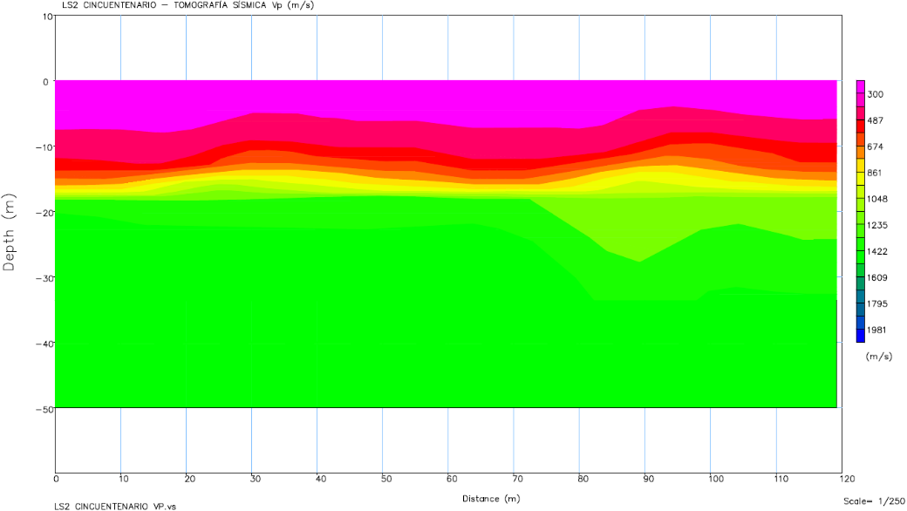
 |  |  |  |  |  |  |  |  |  |  |  |  |  |  |  |  |  | 10.00 | -2.95 | 300.00
 |  |  |  |  |  |  |  |  |  |  |  |  |  |  |  |  |  | 10.00 | -3.60 | 300.00
 |  |  |  |  |  |  |  |  |  |  |  |  |  |  |  |  |  | 10.00 | -4.26 | 300.47
 |  |  |  |  |  |  |  |  |  |  |  |  |  |  |  |  |  | 10.00 | -5.63 | 344.62
 |  |  |  |  |  |  |  |  |  |  |  |  |  |  |  |  |  | 10.00 | -7.01 | 398.33
 |  |  |  |  |  |  |  |  |  |  |  |  |  |  |  |  |  | 10.00 | -8.38 | 459.81
 |  |  |  |  |  |  |  |  |  |  |  |  |  |  |  |  |  | 10.00 | -9.76 | 531.83
 |  |  |  |  |  |  |  |  |  |  |  |  |  |  |  |  |  | 10.00 | -11.13 | 557.40
 |  |  |  |  |  |  |  |  |  |  |  |  |  |  |  |  |  | 10.00 | -12.51 | 601.49
 |  |  |  |  |  |  |  |  |  |  |  |  |  |  |  |  |  | 10.00 | -13.88 | 833.60
 |  |  |  |  |  |  |  |  |  |  |  |  |  |  |  |  |  | 10.00 | -15.26 | 895.64
 |  |  |  |  |  |  |  |  |  |  |  |  |  |  |  |  |  | 10.00 | -16.63 | 1131.33
 |  |  |  |  |  |  |  |  |  |  |  |  |  |  |  |  |  | 10.00 | -18.01 | 1599.62
 |  |  |  |  |  |  |  |  |  |  |  |  |  |  |  |  |  | 15.00 | 0.00 | 300.00
 |  |  |  |  |  |  |  |  |  |  |  |  |  |  |  |  |  | 15.00 | -0.33 | 305.88
 |  |  |  |  |  |  |  |  |  |  |  |  |  |  |  |  |  | 15.00 | -0.98 | 306.13
 |  |  |  |  |  |  |  |  |  |  |  |  |  |  |  |  |  | 15.00 | -1.64 | 306.38
 |  |  |  |  |  |  |  |  |  |  |  |  |  |  |  |  |  | 15.00 | -2.29 | 306.63
 |  |  |  |  |  |  |  |  |  |  |  |  |  |  |  |  |  | 15.00 | -2.95 | 306.63
 |  |  |  |  |  |  |  |  |  |  |  |  |  |  |  |  |  | 15.00 | -3.60 | 306.63
 |  |  |  |  |  |  |  |  |  |  |  |  |  |  |  |  |  | 15.00 | -4.26 | 306.63
 |  |  |  |  |  |  |  |  |  |  |  |  |  |  |  |  |  | 15.00 | -5.63 | 343.76
 |  |  |  |  |  |  |  |  |  |  |  |  |  |  |  |  |  | 15.00 | -7.01 | 395.28
 |  |  |  |  |  |  |  |  |  |  |  |  |  |  |  |  |  | 15.00 | -8.38 | 455.52
 |  |  |  |  |  |  |  |  |  |  |  |  |  |  |  |  |  | 15.00 | -9.76 | 526.06
 |  |  |  |  |  |  |  |  |  |  |  |  |  |  |  |  |  | 15.00 | -11.13 | 551.08
 |  |  |  |  |  |  |  |  |  |  |  |  |  |  |  |  |  | 15.00 | -12.51 | 592.82
 |  |  |  |  |  |  |  |  |  |  |  |  |  |  |  |  |  | 15.00 | -13.88 | 943.75
 |  |  |  |  |  |  |  |  |  |  |  |  |  |  |  |  |  | 15.00 | -15.26 | 1037.18
 |  |  |  |  |  |  |  |  |  |  |  |  |  |  |  |  |  | 15.00 | -16.63 | 1211.31
 |  |  |  |  |  |  |  |  |  |  |  |  |  |  |  |  |  | 15.00 | -18.01 | 1500.11
 |  |  |  |  |  |  |  |  |  |  |  |  |  |  |  |  |  | 20.00 | 0.00 | 300.00
 |  |  |  |  |  |  |  |  |  |  |  |  |  |  |  |  |  | 20.00 | -0.33 | 311.77
 |  |  |  |  |  |  |  |  |  |  |  |  |  |  |  |  |  | 20.00 | -0.98 | 314.79
 |  |  |  |  |  |  |  |  |  |  |  |  |  |  |  |  |  | 20.00 | -1.64 | 321.59
 |  |  |  |  |  |  |  |  |  |  |  |  |  |  |  |  |  | 20.00 | -2.29 | 324.37
 |  |  |  |  |  |  |  |  |  |  |  |  |  |  |  |  |  | 20.00 | -2.95 | 324.37
 |  |  |  |  |  |  |  |  |  |  |  |  |  |  |  |  |  | 20.00 | -3.60 | 324.37
 |  |  |  |  |  |  |  |  |  |  |  |  |  |  |  |  |  | 20.00 | -4.26 | 324.49
 |  |  |  |  |  |  |  |  |  |  |  |  |  |  |  |  |  | 20.00 | -5.63 | 371.17
 |  |  |  |  |  |  |  |  |  |  |  |  |  |  |  |  |  | 20.00 | -7.01 | 435.74
 |  |  |  |  |  |  |  |  |  |  |  |  |  |  |  |  |  | 20.00 | -8.38 | 498.77
 |  |  |  |  |  |  |  |  |  |  |  |  |  |  |  |  |  | 20.00 | -9.76 | 573.27
 |  |  |  |  |  |  |  |  |  |  |  |  |  |  |  |  |  | 20.00 | -11.13 | 613.83
 |  |  |  |  |  |  |  |  |  |  |  |  |  |  |  |  |  | 20.00 | -12.51 | 656.57
 |  |  |  |  |  |  |  |  |  |  |  |  |  |  |  |  |  | 20.00 | -13.88 | 1048.54
 |  |  |  |  |  |  |  |  |  |  |  |  |  |  |  |  |  | 20.00 | -15.26 | 1189.28
 |  |  |  |  |  |  |  |  |  |  |  |  |  |  |  |  |  | 20.00 | -16.63 | 1316.28
 |  |  |  |  |  |  |  |  |  |  |  |  |  |  |  |  |  | 20.00 | -18.01 | 1412.56
 |  |  |  |  |  |  |  |  |  |  |  |  |  |  |  |  |  | 25.00 | 0.00 | 300.00
 |  |  |  |  |  |  |  |  |  |  |  |  |  |  |  |  |  | 25.00 | -0.33 | 305.88
 |  |  |  |  |  |  |  |  |  |  |  |  |  |  |  |  |  | 25.00 | -0.98 | 311.17
 |  |  |  |  |  |  |  |  |  |  |  |  |  |  |  |  |  | 25.00 | -1.64 | 332.84
 |  |  |  |  |  |  |  |  |  |  |  |  |  |  |  |  |  | 25.00 | -2.29 | 338.20
 |  |  |  |  |  |  |  |  |  |  |  |  |  |  |  |  |  | 25.00 | -2.95 | 338.20
 |  |  |  |  |  |  |  |  |  |  |  |  |  |  |  |  |  | 25.00 | -3.60 | 361.79
 |  |  |  |  |  |  |  |  |  |  |  |  |  |  |  |  |  | 25.00 | -4.26 | 373.46
 |  |  |  |  |  |  |  |  |  |  |  |  |  |  |  |  |  | 25.00 | -5.63 | 425.99
 |  |  |  |  |  |  |  |  |  |  |  |  |  |  |  |  |  | 25.00 | -7.01 | 516.67
 |  |  |  |  |  |  |  |  |  |  |  |  |  |  |  |  |  | 25.00 | -8.38 | 585.26
 |  |  |  |  |  |  |  |  |  |  |  |  |  |  |  |  |  | 25.00 | -9.76 | 667.97
 |  |  |  |  |  |  |  |  |  |  |  |  |  |  |  |  |  | 25.00 | -11.13 | 741.07
 |  |  |  |  |  |  |  |  |  |  |  |  |  |  |  |  |  | 25.00 | -12.51 | 783.60
 |  |  |  |  |  |  |  |  |  |  |  |  |  |  |  |  |  | 25.00 | -13.88 | 1070.60
 |  |  |  |  |  |  |  |  |  |  |  |  |  |  |  |  |  | 25.00 | -15.26 | 1196.24
 |  |  |  |  |  |  |  |  |  |  |  |  |  |  |  |  |  | 25.00 | -16.63 | 1320.48
 |  |  |  |  |  |  |  |  |  |  |  |  |  |  |  |  |  | 25.00 | -18.01 | 1389.42
 |  |  |  |  |  |  |  |  |  |  |  |  |  |  |  |  |  | 30.00 | 0.00 | 300.00
 |  |  |  |  |  |  |  |  |  |  |  |  |  |  |  |  |  | 30.00 | -0.33 | 300.00
 |  |  |  |  |  |  |  |  |  |  |  |  |  |  |  |  |  | 30.00 | -0.98 | 302.52
 |  |  |  |  |  |  |  |  |  |  |  |  |  |  |  |  |  | 30.00 | -1.64 | 326.54
 |  |  |  |  |  |  |  |  |  |  |  |  |  |  |  |  |  | 30.00 | -2.29 | 339.20
 |  |  |  |  |  |  |  |  |  |  |  |  |  |  |  |  |  | 30.00 | -2.95 | 341.42
 |  |  |  |  |  |  |  |  |  |  |  |  |  |  |  |  |  | 30.00 | -3.60 | 382.39
 |  |  |  |  |  |  |  |  |  |  |  |  |  |  |  |  |  | 30.00 | -4.26 | 397.95
 |  |  |  |  |  |  |  |  |  |  |  |  |  |  |  |  |  | 30.00 | -5.63 | 453.41
 |  |  |  |  |  |  |  |  |  |  |  |  |  |  |  |  |  | 30.00 | -7.01 | 547.97
 |  |  |  |  |  |  |  |  |  |  |  |  |  |  |  |  |  | 30.00 | -8.38 | 607.65
 |  |  |  |  |  |  |  |  |  |  |  |  |  |  |  |  |  | 30.00 | -9.76 | 692.55
 |  |  |  |  |  |  |  |  |  |  |  |  |  |  |  |  |  | 30.00 | -11.13 | 774.60
 |  |  |  |  |  |  |  |  |  |  |  |  |  |  |  |  |  | 30.00 | -12.51 | 829.35
 |  |  |  |  |  |  |  |  |  |  |  |  |  |  |  |  |  | 30.00 | -13.88 | 1035.61
 |  |  |  |  |  |  |  |  |  |  |  |  |  |  |  |  |  | 30.00 | -15.26 | 1088.74
 |  |  |  |  |  |  |  |  |  |  |  |  |  |  |  |  |  | 30.00 | -16.63 | 1253.82
 |  |  |  |  |  |  |  |  |  |  |  |  |  |  |  |  |  | 30.00 | -18.01 | 1447.29
 |  |  |  |  |  |  |  |  |  |  |  |  |  |  |  |  |  | 35.00 | 0.00 | 300.00
 |  |  |  |  |  |  |  |  |  |  |  |  |  |  |  |  |  | 35.00 | -0.33 | 300.00
 |  |  |  |  |  |  |  |  |  |  |  |  |  |  |  |  |  | 35.00 | -0.98 | 300.00
 |  |  |  |  |  |  |  |  |  |  |  |  |  |  |  |  |  | 35.00 | -1.64 | 308.97
 |  |  |  |  |  |  |  |  |  |  |  |  |  |  |  |  |  | 35.00 | -2.29 | 328.10
 |  |  |  |  |  |  |  |  |  |  |  |  |  |  |  |  |  | 35.00 | -2.95 | 328.85
 |  |  |  |  |  |  |  |  |  |  |  |  |  |  |  |  |  | 35.00 | -3.60 | 365.98
 |  |  |  |  |  |  |  |  |  |  |  |  |  |  |  |  |  | 35.00 | -4.26 | 386.38
 |  |  |  |  |  |  |  |  |  |  |  |  |  |  |  |  |  | 35.00 | -5.63 | 441.67
 |  |  |  |  |  |  |  |  |  |  |  |  |  |  |  |  |  | 35.00 | -7.01 | 521.42
 |  |  |  |  |  |  |  |  |  |  |  |  |  |  |  |  |  | 35.00 | -8.38 | 559.99
 |  |  |  |  |  |  |  |  |  |  |  |  |  |  |  |  |  | 35.00 | -9.76 | 647.01
 |  |  |  |  |  |  |  |  |  |  |  |  |  |  |  |  |  | 35.00 | -11.13 | 711.80
 |  |  |  |  |  |  |  |  |  |  |  |  |  |  |  |  |  | 35.00 | -12.51 | 799.55
 |  |  |  |  |  |  |  |  |  |  |  |  |  |  |  |  |  | 35.00 | -13.88 | 1017.77
 |  |  |  |  |  |  |  |  |  |  |  |  |  |  |  |  |  | 35.00 | -15.26 | 1034.99
 |  |  |  |  |  |  |  |  |  |  |  |  |  |  |  |  |  | 35.00 | -16.63 | 1248.05
 |  |  |  |  |  |  |  |  |  |  |  |  |  |  |  |  |  | 35.00 | -18.01 | 1550.58
 |  |  |  |  |  |  |  |  |  |  |  |  |  |  |  |  |  | 40.00 | 0.00 | 300.00
 |  |  |  |  |  |  |  |  |  |  |  |  |  |  |  |  |  | 40.00 | -0.33 | 300.00
 |  |  |  |  |  |  |  |  |  |  |  |  |  |  |  |  |  | 40.00 | -0.98 | 300.00
 |  |  |  |  |  |  |  |  |  |  |  |  |  |  |  |  |  | 40.00 | -1.64 | 300.07
 |  |  |  |  |  |  |  |  |  |  |  |  |  |  |  |  |  | 40.00 | -2.29 | 309.37
 |  |  |  |  |  |  |  |  |  |  |  |  |  |  |  |  |  | 40.00 | -2.95 | 310.12
 |  |  |  |  |  |  |  |  |  |  |  |  |  |  |  |  |  | 40.00 | -3.60 | 333.18
 |  |  |  |  |  |  |  |  |  |  |  |  |  |  |  |  |  | 40.00 | -4.26 | 363.23
 |  |  |  |  |  |  |  |  |  |  |  |  |  |  |  |  |  | 40.00 | -5.63 | 416.51
 |  |  |  |  |  |  |  |  |  |  |  |  |  |  |  |  |  | 40.00 | -7.01 | 493.06
 |  |  |  |  |  |  |  |  |  |  |  |  |  |  |  |  |  | 40.00 | -8.38 | 527.25
 |  |  |  |  |  |  |  |  |  |  |  |  |  |  |  |  |  | 40.00 | -9.76 | 624.25
 |  |  |  |  |  |  |  |  |  |  |  |  |  |  |  |  |  | 40.00 | -11.13 | 679.75
 |  |  |  |  |  |  |  |  |  |  |  |  |  |  |  |  |  | 40.00 | -12.51 | 768.27
 |  |  |  |  |  |  |  |  |  |  |  |  |  |  |  |  |  | 40.00 | -13.88 | 975.30
 |  |  |  |  |  |  |  |  |  |  |  |  |  |  |  |  |  | 40.00 | -15.26 | 1001.03
 |  |  |  |  |  |  |  |  |  |  |  |  |  |  |  |  |  | 40.00 | -16.63 | 1244.01
 |  |  |  |  |  |  |  |  |  |  |  |  |  |  |  |  |  | 40.00 | -18.01 | 1653.04
 |  |  |  |  |  |  |  |  |  |  |  |  |  |  |  |  |  | 45.00 | 0.00 | 300.00
 |  |  |  |  |  |  |  |  |  |  |  |  |  |  |  |  |  | 45.00 | -0.33 | 300.00
 |  |  |  |  |  |  |  |  |  |  |  |  |  |  |  |  |  | 45.00 | -0.98 | 301.10
 |  |  |  |  |  |  |  |  |  |  |  |  |  |  |  |  |  | 45.00 | -1.64 | 301.23
 |  |  |  |  |  |  |  |  |  |  |  |  |  |  |  |  |  | 45.00 | -2.29 | 301.28
 |  |  |  |  |  |  |  |  |  |  |  |  |  |  |  |  |  | 45.00 | -2.95 | 303.17
 |  |  |  |  |  |  |  |  |  |  |  |  |  |  |  |  |  | 45.00 | -3.60 | 317.39
 |  |  |  |  |  |  |  |  |  |  |  |  |  |  |  |  |  | 45.00 | -4.26 | 352.40
 |  |  |  |  |  |  |  |  |  |  |  |  |  |  |  |  |  | 45.00 | -5.63 | 403.61
 |  |  |  |  |  |  |  |  |  |  |  |  |  |  |  |  |  | 45.00 | -7.01 | 481.81
 |  |  |  |  |  |  |  |  |  |  |  |  |  |  |  |  |  | 45.00 | -8.38 | 522.09
 |  |  |  |  |  |  |  |  |  |  |  |  |  |  |  |  |  | 45.00 | -9.76 | 618.53
 |  |  |  |  |  |  |  |  |  |  |  |  |  |  |  |  |  | 45.00 | -11.13 | 670.39
 |  |  |  |  |  |  |  |  |  |  |  |  |  |  |  |  |  | 45.00 | -12.51 | 737.09
 |  |  |  |  |  |  |  |  |  |  |  |  |  |  |  |  |  | 45.00 | -13.88 | 890.68
 |  |  |  |  |  |  |  |  |  |  |  |  |  |  |  |  |  | 45.00 | -15.26 | 935.40
 |  |  |  |  |  |  |  |  |  |  |  |  |  |  |  |  |  | 45.00 | -16.63 | 1210.02
 |  |  |  |  |  |  |  |  |  |  |  |  |  |  |  |  |  | 45.00 | -18.01 | 1717.93
 |  |  |  |  |  |  |  |  |  |  |  |  |  |  |  |  |  | 50.00 | 0.00 | 300.00
 |  |  |  |  |  |  |  |  |  |  |  |  |  |  |  |  |  | 50.00 | -0.33 | 300.00
 |  |  |  |  |  |  |  |  |  |  |  |  |  |  |  |  |  | 50.00 | -0.98 | 302.93
 |  |  |  |  |  |  |  |  |  |  |  |  |  |  |  |  |  | 50.00 | -1.64 | 303.27
 |  |  |  |  |  |  |  |  |  |  |  |  |  |  |  |  |  | 50.00 | -2.29 | 303.42
 |  |  |  |  |  |  |  |  |  |  |  |  |  |  |  |  |  | 50.00 | -2.95 | 306.45
 |  |  |  |  |  |  |  |  |  |  |  |  |  |  |  |  |  | 50.00 | -3.60 | 318.39
 |  |  |  |  |  |  |  |  |  |  |  |  |  |  |  |  |  | 50.00 | -4.26 | 353.62
 |  |  |  |  |  |  |  |  |  |  |  |  |  |  |  |  |  | 50.00 | -5.63 | 405.60
 |  |  |  |  |  |  |  |  |  |  |  |  |  |  |  |  |  | 50.00 | -7.01 | 483.14
 |  |  |  |  |  |  |  |  |  |  |  |  |  |  |  |  |  | 50.00 | -8.38 | 523.39
 |  |  |  |  |  |  |  |  |  |  |  |  |  |  |  |  |  | 50.00 | -9.76 | 609.01
 |  |  |  |  |  |  |  |  |  |  |  |  |  |  |  |  |  | 50.00 | -11.13 | 654.80
 |  |  |  |  |  |  |  |  |  |  |  |  |  |  |  |  |  | 50.00 | -12.51 | 726.70
 |  |  |  |  |  |  |  |  |  |  |  |  |  |  |  |  |  | 50.00 | -13.88 | 848.75
 |  |  |  |  |  |  |  |  |  |  |  |  |  |  |  |  |  | 50.00 | -15.26 | 905.25
 |  |  |  |  |  |  |  |  |  |  |  |  |  |  |  |  |  | 50.00 | -16.63 | 1205.66
 |  |  |  |  |  |  |  |  |  |  |  |  |  |  |  |  |  | 50.00 | -18.01 | 1737.18
 |  |  |  |  |  |  |  |  |  |  |  |  |  |  |  |  |  | 55.00 | 0.00 | 300.00
 |  |  |  |  |  |  |  |  |  |  |  |  |  |  |  |  |  | 55.00 | -0.33 | 300.00
 |  |  |  |  |  |  |  |  |  |  |  |  |  |  |  |  |  | 55.00 | -0.98 | 304.39
 |  |  |  |  |  |  |  |  |  |  |  |  |  |  |  |  |  | 55.00 | -1.64 | 304.90
 |  |  |  |  |  |  |  |  |  |  |  |  |  |  |  |  |  | 55.00 | -2.29 | 305.13
 |  |  |  |  |  |  |  |  |  |  |  |  |  |  |  |  |  | 55.00 | -2.95 | 308.67
 |  |  |  |  |  |  |  |  |  |  |  |  |  |  |  |  |  | 55.00 | -3.60 | 319.20
 |  |  |  |  |  |  |  |  |  |  |  |  |  |  |  |  |  | 55.00 | -4.26 | 354.60
 |  |  |  |  |  |  |  |  |  |  |  |  |  |  |  |  |  | 55.00 | -5.63 | 408.56
 |  |  |  |  |  |  |  |  |  |  |  |  |  |  |  |  |  | 55.00 | -7.01 | 486.37
 |  |  |  |  |  |  |  |  |  |  |  |  |  |  |  |  |  | 55.00 | -8.38 | 524.43
 |  |  |  |  |  |  |  |  |  |  |  |  |  |  |  |  |  | 55.00 | -9.76 | 601.39
 |  |  |  |  |  |  |  |  |  |  |  |  |  |  |  |  |  | 55.00 | -11.13 | 642.32
 |  |  |  |  |  |  |  |  |  |  |  |  |  |  |  |  |  | 55.00 | -12.51 | 732.65
 |  |  |  |  |  |  |  |  |  |  |  |  |  |  |  |  |  | 55.00 | -13.88 | 849.18
 |  |  |  |  |  |  |  |  |  |  |  |  |  |  |  |  |  | 55.00 | -15.26 | 908.29
 |  |  |  |  |  |  |  |  |  |  |  |  |  |  |  |  |  | 55.00 | -16.63 | 1220.10
 |  |  |  |  |  |  |  |  |  |  |  |  |  |  |  |  |  | 55.00 | -18.01 | 1737.18

